Worksheet
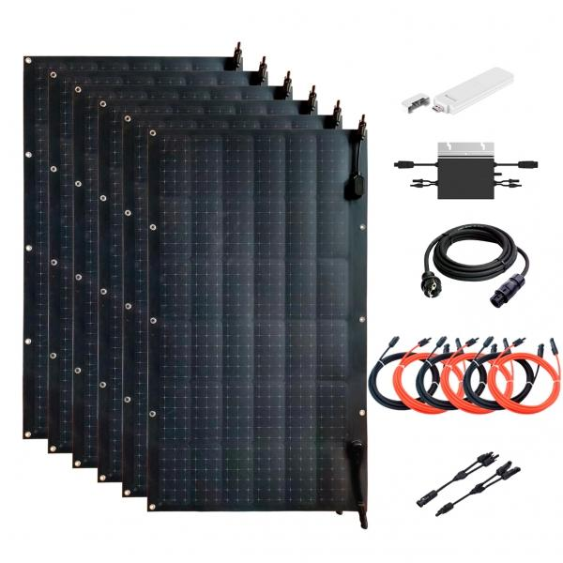
Technaxx Flexibles Solar Balkonkraftwerk 600W WiFi TX-233 (neu TX-270)

Artikelnummer | 5050 |  | VE | 1
EAN | 4260358125763 |  | Stück pro Palette | 6
Zollnummer | 85018000 |  | Lagen Pro Palette | 6

Abmessungen - Artikel
Länge(cm) | Breite(cm) | Höhe(cm) | Gewicht(g)
104 | 58 | 0.2 | 1480

Abmessungen - Artikelverpackung
Länge(cm) | Breite(cm) | Höhe(cm) | Leergewicht(g) | Gewicht(g) Artikel+Verpackung
116.7 | 71.7 | 29 | 5000 | 25000

Abmessungen - VE Karton (Masterkarton)
Länge(cm) | Breite(cm) | Höhe(cm) | Gewicht(g)
116.7 | 71.7 | 29 | 25000

Verpackung - Bestandteile
Rest Zubehör (g) | Papier/Pappe (g) | Styropor (g) | Kunstst. Hohlkörper(g) | Kunstst. Folien(g) | Materialverbunde (g)
0 | 0 | 0 | 0 | 0 | 0

Weiterführende Informationen
Technaxx Reseller Portal

